المؤشرات الكلية

سوق العراق للاوراق المالية
جلسة الخميس 2026/7/23 |  |  |  | تقرير أسعار الأسهم المتداولة لسوق العراق للأوراق المالية
الجلسة (128)
الاسهم المتداولة المدرجة و OTC |  |  | 23,774,736,988 |  |  | قيمة الأسهم المتداولة المدرجة و OTC |  | 16,390,038,397 |  |  | صفقات الشركات المدرجة وOTC | 1345
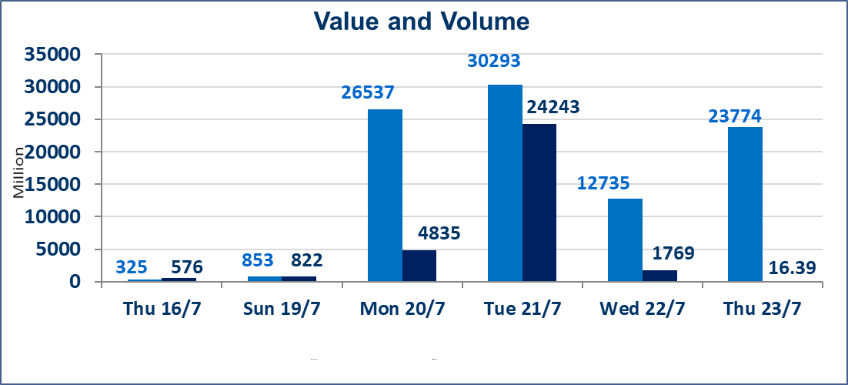
المؤشر60 ISX اليوم | 1044.25 |  | نقطة |  |  | المؤشر15 ISX اليوم | 1269.83 | نقطة
المؤشر 60 ISX السابق | 1040.94 |  | نقطة |  |  | المؤشر 15 ISX السابق | 1266.97 | نقطة
نسبة التغير | 0.32 |  | % |  |  | نسبة التغير | 0.23 | %
عدد النقاط | 3.31 |  | نقطة |  |  | عدد النقاط | 2.86 | نقطة

الشركات المدرجة | 103 | OTC | 17 | 120 |  | الشركات غير المتداولة المدرجة | 33 | OTC | 15 | 48
الشركات المتداولة | 56 | OTC | 2 | 58 |  | الشركات المرتفعة |  |  | 14
شركات الهيئة العامة |  |  |  | 4 |  | الشركات المنخفضة |  |  | 15
الموقوفة بقرار من هيأة الأوراق المالية |  |  |  | 10

الاوامر الخاصة | نفذت شركة الحكمة للوساطة أمر متقابل مقصود على أسهم شركة مصرف نور العراق بعدد أسهم (10,000,000,000) سهم، وقيمة بلغت (2,000,000,000) دينار، في زمن الجلسة الاضافي (بعد الساعة 1 ظهراً) وفقاً لاجراءات تنفيذ الصفقات الكبيرة.
الاوامر الخاصة | نفذت شركة ايلاف للوساطة أمر متقابل مقصود على أسهم شركة مصرف القرطاس بعدد أسهم (12,900,000,000) سهم، وقيمة بلغت (12,900,000,000) دينار، في زمن الجلسة الاضافي (بعد الساعة 1 ظهراً) وفقاً لاجراءات تنفيذ الصفقات الكبيرة.
سندات انجاز - الاصدارية الثانية فئة(1000000) | تم اعادة التداول اعتبارا من جلسة الخميس 2026/7/23
اسيا للتامين(NSIA) | تم البدء بعمليات ايداع شهادات اسهم المساهمين لشركة آسيا للتأمين إعتباراً من جلسة الاربعاء 2026/7/8 وسيتم اطلاق التداول إعتباراً من جلسة الاربعاء 2026/7/29 بعد ايداع 5% من رأس المال او بعد مرور (21) يوم من تاريخ بدء الايداع في منصة الشركات غير المدرجة ISX-OTC.
الشرق للتامين(NSHQ) | تم البدء بعمليات ايداع شهادات اسهم المساهمين لشركة الشرق للتأمين إعتباراً من جلسة الثلاثاء 2026/7/7 وسيتم اطلاق التداول إعتباراً من جلسة الثلاثاء 2026/7/28 بعد ايداع 5% من رأس المال او بعد مرور (21) يوم من تاريخ بدء الايداع في منصة الشركات غير المدرجة ISX-OTC.
بوابة اسيا للتامين(NBAT) | تم البدء بعمليات ايداع شهادات اسهم المساهمين لشركة بوابة آسيا للتأمين إعتباراً من جلسة الثلاثاء 2026/7/7 وسيتم اطلاق التداول إعتباراً من جلسة الثلاثاء 2026/7/28 بعد ايداع 5% من رأس المال او بعد مرور (21) يوم من تاريخ بدء الايداع في منصة الشركات غير المدرجة ISX-OTC.
الباتك للتامين(NGAT) | تم البدء بعمليات ايداع شهادات اسهم المساهمين لشركة الباتك للتأمين إعتباراً من جلسة الثلاثاء 2026/7/7 وسيتم اطلاق التداول إعتباراً من جلسة الثلاثاء 2026/7/28 بعد ايداع 5% من رأس المال او بعد مرور (21) يوم من تاريخ بدء الايداع في منصة الشركات غير المدرجة ISX-OTC.
اليم الازرق للتجارة العامة(SYAM) | تم البدء بعمليات ايداع شهادات اسهم المساهمين لشركة اليم الازرق للتجارة العامة إعتباراً من جلسة الاربعاء 2026/6/3.
الوطنية للصناعات الغذائية (INFF) | تم البدء بعمليات ايداع شهادات اسهم المساهمين لشركة الوطنية للصناعات الغذائية إعتباراً من جلسة الاحد 2026/5/24 وسيتم اطلاق التداول لحين اكمال انتهاء الاجراءات في مركز الايداع في منصة الشركات غير المدرجة ISX-OTC.
الحد الأعلى والادنى للتغير في السعر | نسبة التغير الحدود الدنيا للحركة السعرية للاسهم من (5% الى 10%) والحدود العليا من(10% الى 25%)في كافة المنصات ماعدا منصة OTC.
Web site : www.isx-iq.net E-mail : info-isx@isx-iq.net |  |  |  |  | 07834000034 - 07711211522 : ص . ب :3607 العلوية الهاتف |  |  |  |  |  | بغداد /الكرادة/ قرب المسرح الوطني /مجاور مصرف الخليج التجاري

نسبة التغير
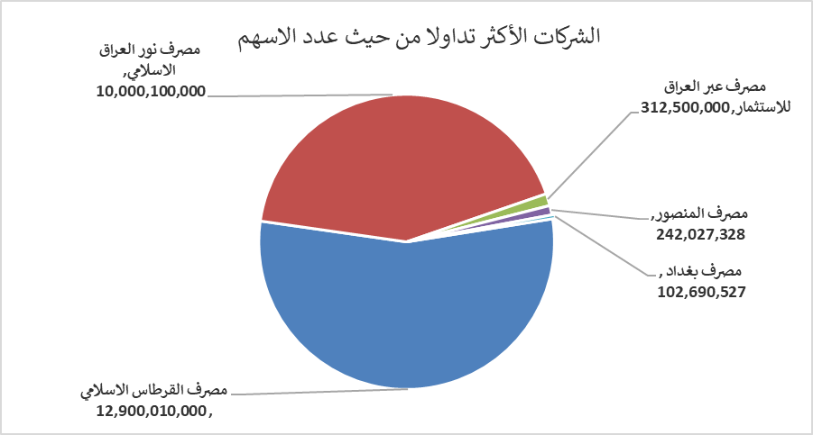
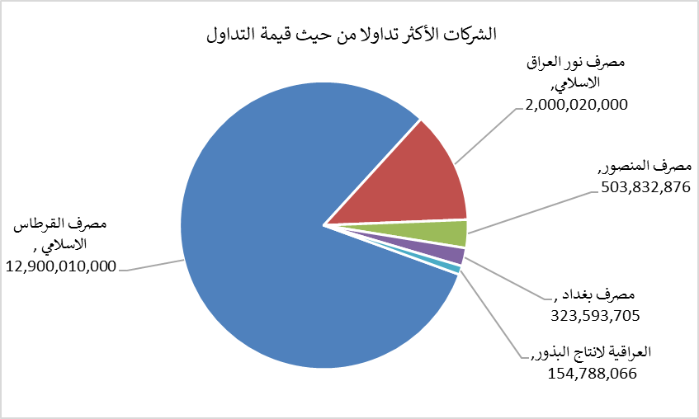
الشركات الأكثر ارتفاعاً وانخفاضاً

نسبة التغير لاسعار الاغلاق الاكثر ارتفاعاً |  |  |  | نسبة التغير لاسعار الاغلاق الاكثر انخفاضاً
اسم الشركة | اغلاق | التغير(%) | الاسهم المتداولة | اسم الشركة | اغلاق | التغير (%) | الاسهم المتداولة
النخبة للمقاولات العامة | 0.660 | 10.00 | 28,616 | مصرف الموصل للاستثمار | 0.150 | -6.25 | 846,396
مصرف الائتمان العراقي | 0.600 | 5.26 | 28,276,512 | مصرف الاقتصاد | 0.230 | -4.17 | 9,900,063
مصرف الطيف الاسلامي | 0.860 | 4.88 | 193,646 | الصناعات الالكترونية | 1.350 | -3.57 | 1,000
فندق السدير | 24.000 | 4.12 | 2,825 | مصرف اشور الدولي | 0.340 | -2.86 | 4,252,000
بابل للانتاج الحيواني | 8.000 | 3.90 | 200 | الامين العقارية | 1.750 | -2.78 | 51,366

الشركات الاكثر نشاطا حسب الاسهم المتداولة (حجم التداول) |  |  |  | الشركات الاكثر نشاطا حسب القيمة المتداولة
اسم الشركة | اغلاق | التغير(%) | الاسهم المتداولة | اسم الشركة | اغلاق | التغير (%) | القيمة المتداولة
مصرف القرطاس الاسلامي | 1.000 | 0.00 | 12,900,010,000 | مصرف القرطاس الاسلامي | 1.000 | 0.00 | 12,900,010,000
مصرف نور العراق الاسلامي | 0.200 | 0.00 | 10,000,100,000 | مصرف نور العراق الاسلامي | 0.200 | 0.00 | 2,000,020,000
مصرف عبر العراق للاستثمار | 0.270 | 0.00 | 312,500,000 | مصرف المنصور | 2.090 | 1.46 | 503,832,876
مصرف المنصور | 2.090 | 1.46 | 242,027,328 | مصرف بغداد | 3.160 | 0.32 | 323,593,705
مصرف بغداد | 3.160 | 0.32 | 102,690,527 | العراقية لانتاج البذور | 5.850 | -9.30 | 154,788,066

